运营生产订单
展翼生产订单-系统版本 |  |  |  |  |  |  |  |  |  |  |  | VS1008大货生产制造单
订单出完日期 | 2023-11-30 |  |  |  | 加工厂 | 东莞市聚进服饰有限公司 |  |  |  |  |  | 制单纸样编号 |  |  | VS1008（20211204）
款号 | VSUS-VS1008 |  |  |  | 下单日期 | 2023-11-09 |  |  |  |  |  | 项目 | 连衣裙 | 度量法 | XS | S* | M | L | XL | 2XL | 3XL | 4XL
订单号 | PO231109VS1008 |  |  |  | 运营 | Olinda |  |  |  |  |  | 部 位 名 称 | 后中长 | 领边度 | 130 | 132.0 | 134 | 136 | 138 | 140 | 142 | 142
店铺 | VS-US |  |  |  | 品牌 | VS |  |  |  |  |  |  | 肩宽 | 骨至骨度 | 35.6 | 37.0 | 38.4 | 40 | 41.6 | 43.2 | 45.4 | 47.6
做货纸样编号 | VS1008（20211204） |  |  |  | 布料类型 | 丝光棉/丝光棉印花 |  |  |  |  |  |  | 胸 围 | 夹底度 | 78 | 82.0 | 87 | 94 | 101 | 108 | 115 | 122
尺码 颜色 | XS | S | M | L | XL | 2XL | 3XL | 4XL | 总计 | 布料条数 | 布行 |  | 腰 围 | 骨位度 | 60 | 64.0 | 69 | 76 | 83 | 90 | 97 | 104
 |  |  |  |  |  |  |  |  |  |  |  |  | 脚 围 | 沿边度 | 127 | 131.0 | 136 | 143 | 150 | 157 | 164 | 171
紫灰195# |  | 0 | 0 | 0 | 20 | 20 | 0 | 0 | 40 | 1 | 剑邑 |  | 前夹 | 沿骨度 | 19.6 | 20.2 | 20.9 | 21.9 | 22.9 | 23.9 | 24.9 | 25.9
紫色159# |  | 0 | 20 | 20 | 20 | 30 | 20 | 0 | 110 | 3 | 剑邑 |  | 后夹 | 沿骨度 | 20.6 | 21.2 | 21.9 | 22.9 | 23.9 | 24.9 | 25.9 | 26.9
深蓝200# |  | 0 | 0 | 20 | 20 | 40 | 0 | 0 | 80 | 2 | 剑邑 |  | 袖长 | 肩骨度 | 15 | 16.0 | 17 | 18 | 19 | 20 | 21 | 21
军绿165# |  | 20 | 20 | 20 | 0 | 20 | 0 | 0 | 80 | 2 | 剑邑 |  | 袖肥 | 夹底度 | 28.5 | 29.5 | 30.9 | 32.5 | 34.1 | 35.7 | 37.3 | 38.9
灰色205# |  | 0 | 20 | 20 | 20 | 20 | 0 | 0 | 80 | 2 | 剑邑 |  | 袖口 | 沿边度 | 27.7 | 28.7 | 30.1 | 31.6 | 33.1 | 34.6 | 36.1 | 37.6
皇家蓝173# |  | 20 | 20 | 20 | 0 | 20 | 0 | 0 | 80 | 2 | 剑邑 |  | 前领长 | 沿边度 | 33.5 | 34.0 | 34.5 | 35 | 35.5 | 36 | 36.5 | 37
湖蓝213# |  | 20 | 30 | 40 | 20 | 30 | 0 | 0 | 140 | 4 | 剑邑 |  | 后领长 | 沿边度 | 27.5 | 28 | 28.5 | 29 | 29.5 | 30 | 30.5 | 31
黑色226# |  | 0 | 0 | 0 | 50 | 50 | 0 | 0 | 100 | 3 | 剑邑 |  | 口袋宽 | 开口度 | 13 | 13 | 13 | 13 | 13 | 13 | 13 | 13
白色110# |  | 30 | 40 | 80 | 80 | 100 | 0 | 30 | 360 | 9 | 剑邑
碎玫瑰黑YH1021 |  | 0 | 30 | 20 | 30 | 30 | 0 | 0 | 110 | 3 | 剑邑
漫天三月红YH1026 |  | 20 | 20 | 20 | 20 | 20 | 0 | 0 | 100 | 3 | 剑邑
绿紫萁-黑底YH1032 |  | 0 | 20 | 20 | 20 | 20 | 20 | 0 | 100 | 3 | 剑邑
紫薇酒红YH1012 |  | 20 | 0 | 20 | 20 | 0 | 20 | 0 | 80 | 2 | 剑邑
黄绿叶-百合YH5016 |  | 0 | 20 | 20 | 20 | 20 | 0 | 0 | 80 | 2 | 剑邑
黑底-木槿花YH5020 |  | 0 | 0 | 20 | 20 | 20 | 0 | 0 | 60 | 1.5 | 剑邑
波点-黑底YH6001 |  | 0 | 20 | 0 | 0 | 20 | 0 | 0 | 40 | 1 | 剑邑
波点-藏青底YH6002 |  | 0 | 0 | 20 | 20 | 20 | 0 | 0 | 60 | 1.5 | 剑邑
 |  |  |  |  |  |  |  |  |  | 1 | #N/A
 |  |  |  |  |  |  |  |  |  |  | #N/A
 |  |  |  |  |  |  |  |  |  |  | #N/A
 |  |  |  |  |  |  |  |  |  |  | #N/A
 |  |  |  |  |  |  |  |  |  |  | #N/A
 |  |  |  |  |  |  |  |  |  |  | #N/A
 |  |  |  |  |  |  |  |  |  |  | #N/A
 |  |  |  |  |  |  |  |  |  |  | #N/A
 |  |  |  |  |  |  |  |  |  |  | #N/A
 |  |  |  |  |  |  |  |  |  |  | #N/A
 |  |  |  |  |  |  |  | 总计 | 1700
款式图片 |  |  |  |  |  |  |  |  |  |  |  | 大货生产工艺要求：
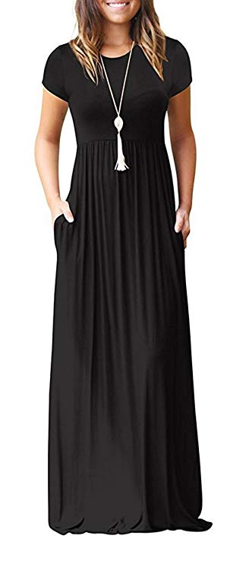 |  |  |  |  |  |  |  |  |  |  |  | 大货生产工艺要求： 1.开货前，裁床要先测试好缩水率。 2.排唛架注意色差，布疵，污渍，同一件衣服不能有色差。 3.PP线要配色，针距每英寸12针，打边13针。 4.缝纫要求;各部位缝制线路要整齐，牢固，平服，底 面线松紧适宜，无跳线，断线，重线，起皱。 5.领1.2CM包捆0.3CM双线. 6.下裙腰节缩碎褶要均匀，腰骨内加车0.5CM宽透明杖 根，缩褶尺寸跟纸样. 7.袖口，下脚冚车0.5CM双线2CM高，其它骨位四线打边，线头要清剪干净. 8.开袋位倒针要牢固，袋口间助止口线，左右袋位一至高。 9.所有车线要经得住拉力测试，不能一拉就断

布料+做货颜色编号
人棉梭织
颜色
色号
包装要求 |  |  |  |  |  |  |  |  |  |  |  | 常规质检问题惩罚力度和标准
洗水唛 | 主唛 |  | 吊牌 |  | 包装袋 |  |  | 包装袋外贴纸 |  |  |  |  | 问题类型 |  | 判断标准 |  | 工厂或布行处罚方法 |  |  |  | 运营处理方法
95% Rayan 5% Spandex + 常规洗涤方式 + MADE IN CHINA | 用VIISHOW主唛 |  | 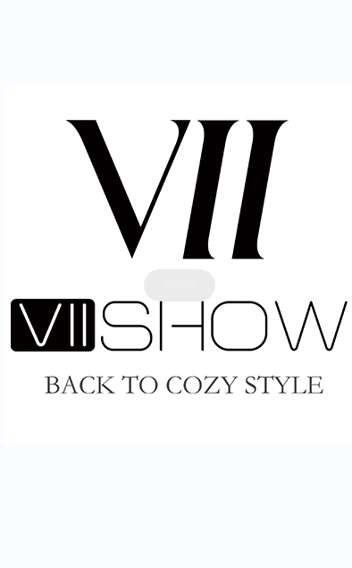 |  | 用27cm*37cm VIISHOW 包装袋 |  |  | 款号 + 颜色 + 尺码 例如： VS1008# 白色 S |  |  |  | 不罚项 （小瑕疵） | 布料问题 | 小破洞 | 不易发现，且不在敏感部位，且不影响穿着使用 |  | 不罚款，记录并告知对应布行，督促布行提高布料品质 （一直没有改进，减少下单数量；多次警告仍没改进，淘汰停止合作） |  |  |  | 正常发货
 |  |  |  |  |  |  |  |  |  |  |  |  |  | 小布疵
 |  |  |  |  |  |  |  |  |  |  |  |  |  | 小色差
 |  |  |  |  |  |  |  |  |  |  |  |  | 工艺问题 | 小断线 | 不易发现，且不在敏感部位，且不影响穿着使用 |  | 不罚款，记录并告知对应工厂，督促工厂提高工艺和质检 （一直没有改进，减少下单数量；多次警告仍没改进，淘汰停止合作） |  |  |  | 正常发货
 |  |  |  |  |  |  |  |  |  |  |  |  |  | 小跳线
特别注意事项 |  |  |  |  |  |  |  |  |  |  |  |  |  | 小落坑
1，胸围和衣长尺寸和制单一致 2，衣长与制单一致 3，成衣不能有色差和污渍 |  |  |  |  |  |  |  |  |  |  |  |  |  | 小生产破洞
 |  |  |  |  |  |  |  |  |  |  |  |  |  | 小打褶
 |  |  |  |  |  |  |  |  |  |  |  |  |  | 小尺寸问题 | 大小在1/3码以内
 |  |  |  |  |  |  |  |  |  |  |  |  |  | 线头 | 数量小于3％
 |  |  |  |  |  |  |  |  |  |  |  | 一般罚项 （一般不良） | 布料问题 | 破洞 | 易发现，或在敏感部位，或影响穿着使用 |  | 可返修 |  | 10元/件 |  | 退回工厂返修，一周内返好退回，运营人员记录并跟踪 (布料破洞是供应链拿布的，退货虎门仓库修补)
 |  |  |  |  |  |  |  |  |  |  |  |  |  | 布疵
 |  |  |  |  |  |  |  |  |  |  |  |  |  | 色差
 |  |  |  |  |  |  |  |  |  |  |  |  | 工艺问题 | 断线
 |  |  |  |  |  |  |  |  |  |  |  |  |  | 跳线
 |  |  |  |  |  |  |  |  |  |  |  |  |  | 爆口 |  |  | 不可返修 |  | 30元/件 |  | 自己报损
 |  |  |  |  |  |  |  |  |  |  |  |  |  | 落坑
 |  |  |  |  |  |  |  |  |  |  |  |  |  | 散口
 |  |  |  |  |  |  |  |  |  |  |  |  |  | 生产破洞
 |  |  |  |  |  |  |  |  |  |  |  |  |  | 打褶
 |  |  |  |  |  |  |  |  |  |  |  |  |  | 外观不顺
 |  |  |  |  |  |  |  |  |  |  |  |  |  | 尺寸问题 | 大于1/2小于2/3
 |  |  |  |  |  |  |  |  |  |  |  |  |  | 胶袋贴错码、款号 | 每发现一件罚30元
 |  |  |  |  |  |  |  |  |  |  |  | 重罚项 （严重不良） | 车错码 |  | 属于态度问题，很容易发现，问题重大，且顾客购买肯定会造成退款，给差评，严重影响销量的问题 |  | 可返修 |  | 150元/件 |  | 退回工厂返修，一周内返好退回，运营人员记录并跟踪
 |  |  |  |  |  |  |  |  |  |  |  |  | 车错款
 |  |  |  |  |  |  |  |  |  |  |  |  | 车错品牌
 |  |  |  |  |  |  |  |  |  |  |  |  | 大破洞
 |  |  |  |  |  |  |  |  |  |  |  |  | 大污渍 |  |  |  | 不可返修 |  | 200元/件 |  | 自己报损
 |  |  |  |  |  |  |  |  |  |  |  |  | 半成品
 |  |  |  |  |  |  |  |  |  |  |  |  | 因工厂原因造成顾客给的差评

